疑问01(土建)
维尚家居项目二期图纸疑问02（土建）
工程项目：成都维尚家居项目 |  |  |  | 业主方：维尚家居
 |  |  |  | 咨询单位：广州市建鋐建筑技术咨询有限公司
 |  |  |  | 疑问提出日期：2020/6/15
序号 | 图号 | 问题 | 附图 | 回复 | 备注
1 | 20023SJ-03- 07（屋顶平面图） | 图纸未给出屋顶标高破比，结构屋架图中有最低标高，无屋脊标高 | 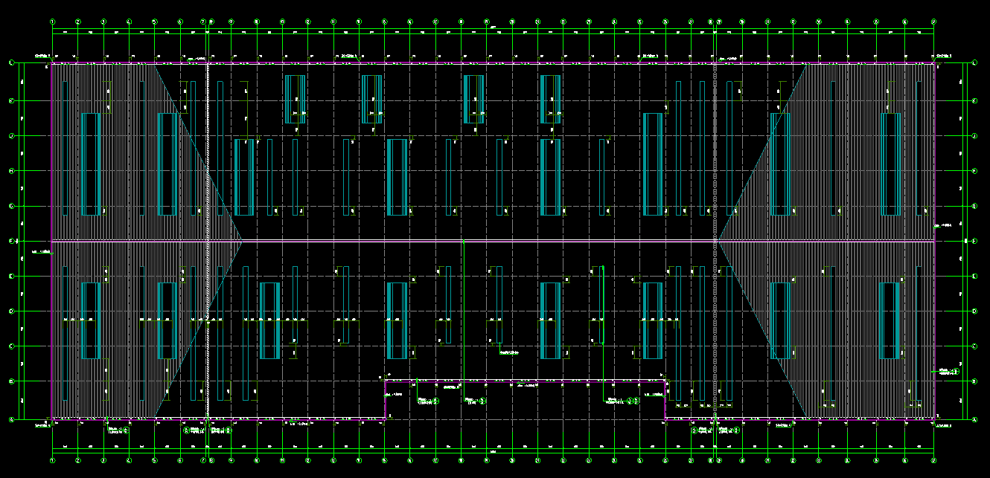 
2 | 建筑设计说明 | 户内防火墙,1.2m以下是砌体墙，1.2m以上采用纤维增强硅酸盐板，房间墙面做大需做涂料及腻子，硅酸盐板的外观内饰石材，是否仍需要按设计做法做装饰层？ | 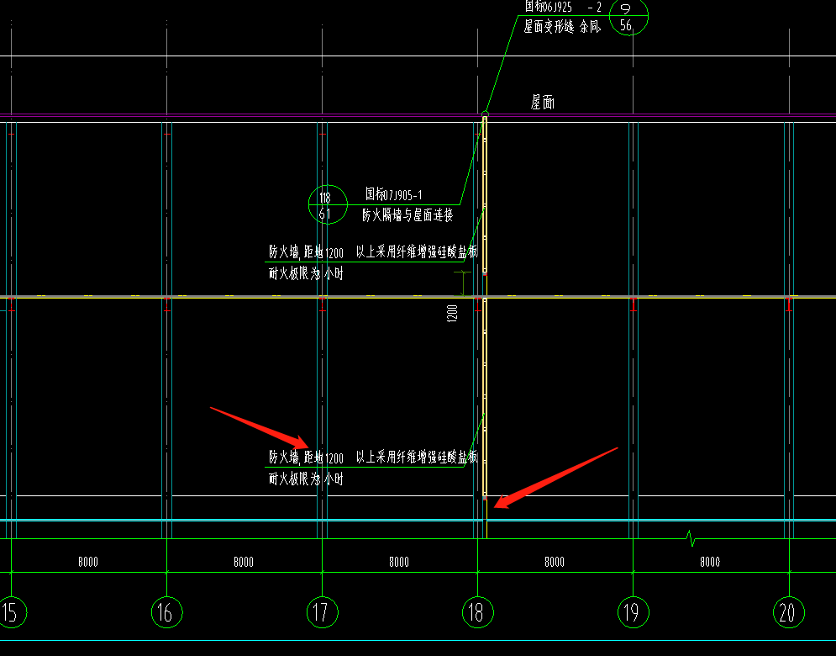 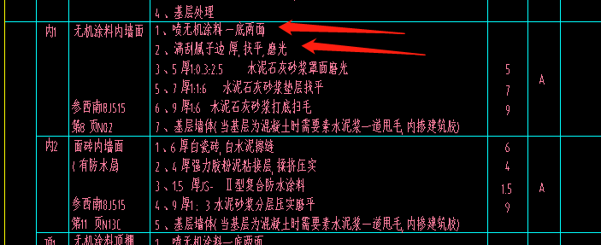
3

